Расчет ДУ
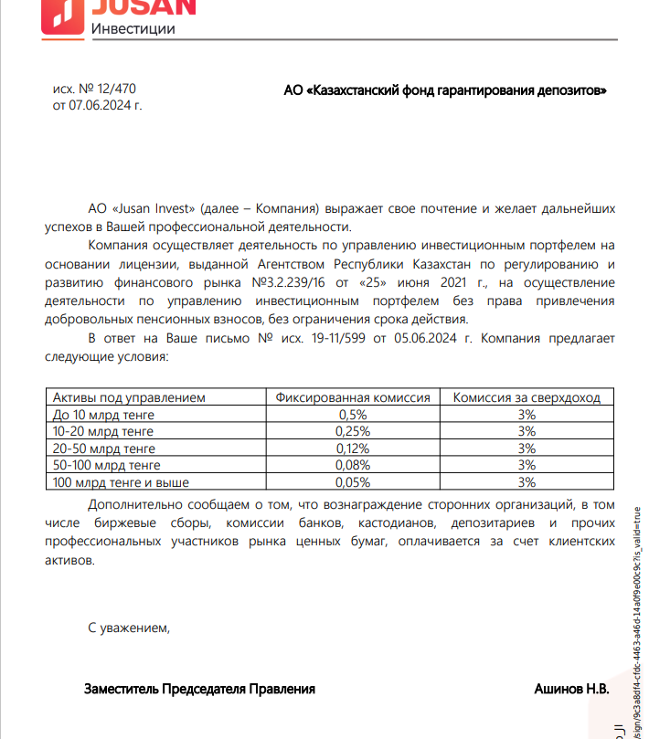
Средняя грязная | Сумма комиссий кроме ДУ | Месячная доля комиссии ДУ | Оплаченная комиссия ДУ за август | Фактическая комиссия за август (без корректировки) | Корректировка комиссии ДУ за август | Комиссия ДУ за сентябрь | К оплате
32,258,038,503.1 | 1,077,129.13 | 3,225,803.85 | 3,195,760.23 | 3,195,757.62 | -2.61 | 3,225,373.56 | 3,225,370.95

